캐릭터 성장을 위한 콘텐츠
캐릭터 성장을 위한 콘텐츠 |  |  |  |  |  |  |  |  |  |  |  |  | 목차

 |  |  |  |  |  |  |  |  |  |  |  |  | 1. 퀘스트 |  |  |  | 2. 던전 | 3. 장비 | 4. 필드 | 5. 레이드 보스 | 6. 농장

 | 1. 퀘스트

 |  | 기획의도

 |  | 퀘스트는 스토리를 진행하기도 하고, 지역이동을 유도하고, MAX레벨까지 진행하도록 도와줌

 |  | 퀘스트 보상

 |  | 보상 목록 |  |  | 설명
 |  | 장비 |  |  | 퀘스트진행을 위한 최소한의 장비를 획득할 수 있음 등급 일반

 |  | 경험치 |  |  | 다음 스토리 진행을 위해 필요한 경험치의 80%를 퀘스트를 통해 제공함 원활한 스토리진행과, 다른 콘텐츠의 소비를 위해 80%만 제공

 |  | 교환불가 재화 |  |  | 적당한 양의 재화를 제공

 |  | 기타 아이템 |  |  | 퀘스트 진행에 필요한 기타아이템 혹은 추억으로 가질 수 있는 아이템 제공

 |  | 꾸미기 아이템 |  |  | 추억으로 가질 수 있는 아이템 제공

 | 2. 던전

 |  | 던전 시스템

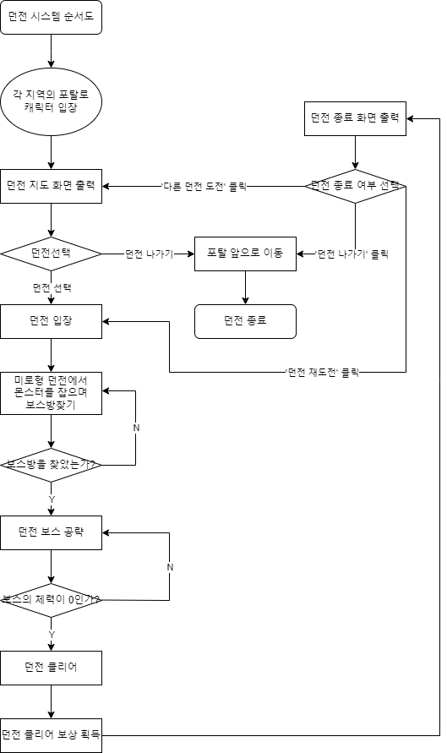

 |  | 던전 보상

 |  | 보상 목록 |  |  | 설명
 |  | 경험치 |  |  | 퀘스트와 연계해서 만렙을 찍기위한 경험치

 |  | 장비 |  |  | 진행을 조금 더 빠르게 할 수 있는 조금 좋은 장비 등급 일반~희귀

 |  | 제작 재료 |  |  | 아이템 제작에 필요한 재료

 |  | 교환가능 재화 |  |  | 경매장이나 유저끼리 교환하기 위한 재화

 |  | 퀘스트 아이템 |  |  | 퀘스트에서 요구하는 아이템

 | 3. 장비

 |  | 장비 장착 부위

 |  |  | 장비 장착부위는 모자, 상의, 하의, 신발, 장갑, 망토, 벨트, 목걸이, 반지, 무기

 |  |  |  |  |  |  |  |  |  | 모자

 |  |  |  |  |  |  |  | 무기 |  | 상의 |  |  |  | 망토

 |  |  |  |  |  |  |  | 목걸이 |  | 허리띠 |  |  |  | 장갑

 |  |  |  |  |  |  |  | 반지 |  | 하의

 |  |  |  |  |  |  |  |  |  | 신발

 |  | 장비의 차별화

 |  |  | 각 장비들은 희귀도 (일반<고급<희귀<영웅<전설<신화)와 장비 마감(30%~ 100%)에 따라서 강함이 나눠짐

 |  |  | 장비 사진 |  |  |  | 조선 대장부의 대검(장비 이름) |  |  |  |  |  |  |  | 영웅(희귀도) |  |  | 67%(장비 마감)

 |  |  |  |  |  |  | 공격력 133, 공격속도 느림 (아이템 설명) |  |  |  |  |  |  |  |  | 조선의 검술사 3세트(세트효과) 자세히 보려면 shift+우클릭

 |  |  |  |  |  |  |  |  |  |  |  | 조선의 얼이 담긴 무기….(아이템 코멘트)

 |  | 세트 옵션

 |  |  | 이름이 같은 장비들 끼리 장착 할 경우, 세트 효과가 발생하여 착용자의 능력치가 올라가게 됨

 |  |  |  |  | 조선의 검술사

 |  |  |  |  |  | 조선의 투구 |  |  |  | 조선의 검술사 - 3세트
 |  |  |  |  |  | 조선의 상의
 |  |  |  |  |  | 조선의 허리띠 |  |  |  |  | + 치명타 확률 10%
 |  |  |  |  |  | 조선의 하의
 |  |  |  |  |  | 조선의 신발 |  |  |  | 조선의 검술사 - 6세트
 |  |  |  |  |  | 조선의 목걸이
 |  |  |  |  |  | 조선의 반지 |  |  |  |  | + 공격속도 10%
 |  |  |  |  |  | 조선의 망토
 |  |  |  |  |  | 조선의 장갑 |  |  |  | 조선의 검술사 - 9세트
 |  |  |  |  |  | 조선의 무기
 |  |  |  |  |  |  |  |  |  |  | + 치명타 데미지 10%

 |  | 획득처

 |  | 획득처 |  |  | 설명
 |  | 퀘스트 |  |  | 퀘스트진행을 위한 최소한의 장비를 획득할 수 있음 등급 일반

 |  | 던전 |  |  | 진행을 조금 더 빠르게 할 수 있는 조금 좋은 장비 등급 일반~희귀

 |  | 필드 |  |  | 일반적인 장비가 아닌 조금 독특한 장비를 낮은 확률로 획득할 수 있음 등급 고급~영웅

 |  | 필드 보스 |  |  | 세트효과가 없고 성능은 좋은 장비를 낮은 확률로 획득할 수 있음 등급 영웅~전설

 |  | 레이드 보스 |  |  | 성능도 좋고 세트효과까지 보유하고 있는 최종 장비를 낮은확률로 획득할 수 있음 등급 영웅~신화

 | 4. 필드

 |  | 기획 의도

 |  |  | 필드 사냥을 통해 독특하고 희귀한 장비를 수집 할 수 도있고, 단체로 보스를 잡는 재미를 제공함

 |  | 필드 사냥

 |  |  | 오픈월드 필드에서 일정량의 몬스터를 제공하여 여러 전리품을 획득 할 수있음

 |  | 전리품 |  |  | 설명
 |  | 경험치 |  |  | 사냥을 통해 제공하는 최소한의 전리품으로 필드 사냥을 통한 박탈감을 없애기 위한 최소한의 경험치

 |  | 제작 아이템 |  |  | 제작에 필요한 재료를 얻을 수 있음

 |  | 독특한 장비 |  |  | 필드드랍으로만 얻을 수 있는 장비로 특이한 디자인과 고유한 추가 효과를 보유하고 있음

 |  | 교환불가 재화 |  |  | 사냥을 통해 제공하는 최소한의 전리품으로 필드 사냥을 통한 박탈감을 없애기 위한 최소한의 재화

 |  | 퀘스트 아이템 |  |  | 퀘스트에 필요한 아이템을 획득할 수 있음

 |  | 필드 보스

 |  | 전리품 |  |  | 설명
 |  | 제작 아이템 |  |  | 제작에 필요한 재료를 얻을 수 있음

 |  | 독특한 장비 |  |  | 필드보스로만 얻을 수 있는 장비로 특이한 디자인과 고유한 추가 효과를 보유하고 있음

 |  | 퀘스트 아이템 |  |  | 퀘스트에 필요한 아이템을 획득할 수 있음

 | 5. 레이드 보스

 |  | 기획 의도

 |  |  | 유저들의 성장 경험과 다 함께 강한 보스를 물리치는 경험을 제공하기 위함

 |  | 기본 시스템

 |  | 종류 |  |  | 설명
 |  | 1인 레이드 |  |  | 기본적으로 클리어 시간 랭킹을 제공하며, 클리어 시간 단축 경쟁과 혼자서 즐기고 싶은 유저를 위한 콘텐츠

 |  | 4인 레이드 |  |  | 8인 레이드 보다 쉬워진 보스로, 트라이 연습 유저들을 위한 보스 콘텐츠

 |  | 8인 레이드 |  |  | 가장 어려운 난이도의 레이드로, 보스의 위압감과 강함을 100% 체감하기 위한 콘텐츠

 |  | 드랍 아이템

 |  | 종류 |  |  | 설명
 |  | 교환가능 재화 |  |  | 경매장이나 유저끼리 교환하기 위한 재화

 |  | 장비 |  |  | 성능도 좋고 세트효과까지 보유하고 있는 최종 장비를 낮은확률로 획득 등급 영웅~신화

 |  | 희귀한 제작재료 |  |  | 희귀한 아이템을 만들기 위한 제작 재료

 | 6. 농장

 |  | 기획 의도

 |  |  |  | 농부 캐릭터의 고유 콘텐츠, 기존 RPG는 전투로의 성장이 필수적이나 농부라는 캐릭터로 기존의 틀을 깨고 새로운 경험을 주기 위함

 |  | 농장시스템

 |  |  |  | 캐릭터를 생성하면 최소한의 땅을 받는다. 땅은 유저가 어떤 작물을 기를 것 인지 선택에 따라 밭, 논, 과수원으로 바꿀 수 있다.
 |  |  |  | 작물들은 계절, 날씨, 농장의 관리 상태에 따라 품질이 달라지며, 품질이 높을 수록 재화를 더 많이 획득할 수 있다.

 |  | 농작물

 |  | 농장 |  |  | 계절 |  |  | 작물 | 설명
 |  | 밭 |  |  | 봄

 |  |  |  |  | 여름

 |  |  |  |  | 가을

 |  | 논 |  |  | 봄~가을 |  |  | 쌀

 |  | 과수원 |  |  |  |  |  | 사과

 |  |  |  |  |  |  |  | 배

 |  |  |  |  |  |  |  | 감

 |  |  |  |  |  |  |  | 포도

유저끼리의 커뮤니케이션 콘텐츠
유저끼리의 커뮤니케이션 콘텐츠 |  |  |  |  |  |  |  | 목차

 |  |  |  |  |  |  |  | 1. 하우징 |  | 2. 결투장 | 3. 경매장 | 4. 길드

 | 1. 하우징

 |  | 하우징 공간

 |  |  |  | 공간 단위는 1m X 1m X 1m 짜리 큐브가 최소 단위가 된다.
 |  |  |  | 일정 레벨에 도달하면 하우징에 관련된 퀘스트를 받게 되고, 유저만의 공간을 생성하고 5x5x4의 공간을 부여받게 된다.

 |  | 하우징 공간 늘리기

 |  |  |  | 교환 불가 재화로 가로 세로 높이 중에 한칸씩 늘릴 수 있다. 최대 25x25x15 까지 확장 가능하다.

 |  | 꾸미기

 |  | 이름 |  |  |  | 설명
 |  | 큐브 |  |  |  | 캐릭터가 밟을 수 있는 지형으로 벽을 만들거나 땅을 꾸밀 수 있다.

 |  | 건물 |  |  |  | 하우징 공간 안에 큐브 위에 설치 할 수 있는 오브젝트로, 집 느낌을 내는 오브젝트 이다.

 |  | 장식 |  |  |  | 큐브위에 올리거나 큐브 옆에 걸거나 하면서 하우징 공간을 꾸밀 수 있다.

 |  | 액션 장식 |  |  |  | 캐릭터가 근처에 가서 액션 키를 누르면 작동하는 장식이다.

 |  | 명령어

 |  | 이름 |  |  |  | 설명
 |  | 중력 |  |  |  | -5~+5까지 조절할 수 있다. 숫자가 높을수록 중력이 강해진다.

 |  | 스킬 가능 여부 |  |  |  | 하우징 공간 내에서 스킬사용의 가능 여부를 설정할 수 있다.

 |  | pvp 가능 여부 |  |  |  | 하우징 공간 내에서 유저끼리 pvp를 가능하게 할 수 있다.

 |  | 공 소환 |  |  |  | 캐릭터가 몸을 부딪혀서 밀거나 스킬로 밀 수 있는 공을 소환 한다.

 | 2, 결투장

 |  | 기획 의도

 |  |  |  | 자신의 캐릭터로 다른 유저를 이기는 성취감을 얻게 하기위함

 |  | 결투장 디자인

 |  | 임시 이름 |  |  | 예시 사진 |  |  |  |  | 설명
 |  | 추락 경기장 (1vs1) |  |  | 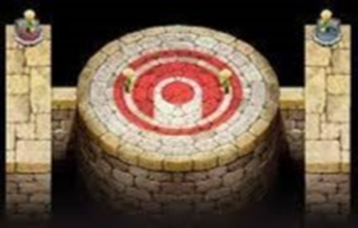 |  |  |  |  | 추락사를 이용한 심리전을 볼 수 있는 경기장

 |  | 감옥 경기장 (1vs1) |  |  | 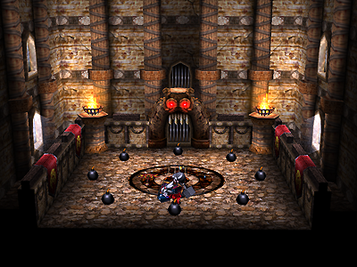 |  |  |  |  | 도망갈 곳 없는 경기장으로 치열한 싸움을 유도하는 경기장

 |  | 공성 경기장 (길드 경쟁) |  |  | 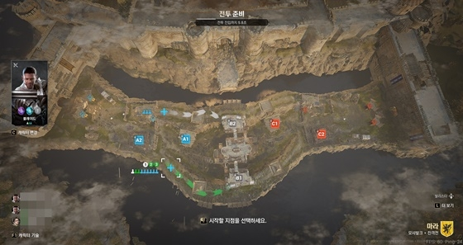 |  |  |  |  | 대규모 전투로 길드간의 힘 겨루기를 할 수 있는 경기장

 |  | 용암 경기장 (배틀로얄) |  |  | 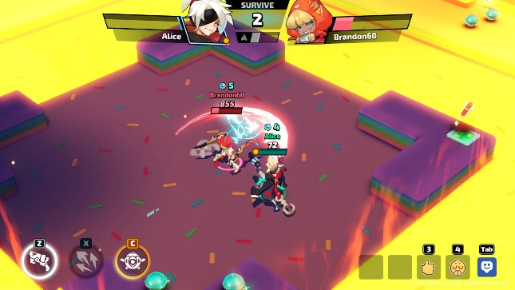 |  |  |  |  | 점점 감소되는 구역에서 최종 1인으로 살아남아야하는 경기장

 |  | 등급 시스템

 |  |  |  | 자신과 비슷한 유저와 만나거나, 자신의 실력이 어느정도 인지 명확하게 알아볼 수 있는 시스템

 |  |  |  | 참하관 → 참상관 → 당상관 → 대장군 → 시대의 영웅

 |  |  |  | 등급은 위와 같이 조선시대 품계에서 따왔으며, 최상급 유저들을 위해 대장군과 시대의 영웅 이라는 등급을 추가 하였다.

 | 3. 경매장

 |  | 기획 의도

 |  |  |  | 교환가능 재화로 유저간 거래를 활발하게 하기위함

 |  | 경매장 디자인

 |  | 경매장 |  |  |  |  |  |  |  |  |  |  | 내가 보유중인 재화

 |  |  | (아이템 검색)
 |  |  |  |  |  |  |  |  |  |  |  |  | (정렬 기준 설정)

 |  |  | 아이템 세부 검색 |  |  |  | 아이템 이미지
 |  |  |  |  |  |  |  |  | 아이템 이름 |  |  | 경매장 등록 기간 |  | 가격

 |  |  |  |  |  |  | 아이템 이미지
 |  |  |  |  |  |  |  |  | 아이템 이름 |  |  | 경매장 등록 기간 |  | 가격

 |  |  |  |  |  |  | 아이템 이미지
 |  |  |  |  |  |  |  |  | 아이템 이름 |  |  | 경매장 등록 기간 |  | 가격

 |  |  |  |  |  |  | 아이템 이미지
 |  |  |  |  |  |  |  |  | 아이템 이름 |  |  | 경매장 등록 기간 |  | 가격

 | 4. 길드

 |  | 길드 콘텐츠

 |  | 이름 |  |  |  | 설명
 |  | 길드 공성전 |  |  |  | 주말간 길드의 순위를 결정 시키는 결투 콘텐츠, 길드 순위에 따라서 길드 상점 재화를 얻게 된다.

 |  | 길드 상점 |  |  |  | 공성전, 길드 퀘스트, 길드 농장과 같은 콘텐츠로 길드 재화를 벌어서 길드 하우스 장식, 길드 버프등등 길드에 이로운 효과를 구매할 수 있다.

 |  | 길드 하우스 |  |  |  | 길드원들이 모여서 떠들 수 있는 공간이다.

 |  | 길드 농장 |  |  |  | 길드의 농부들이 사용할 수 있는 공간으로, 다 함께 농사를 해서 길드 재화를 벌 수 있다.

